HBO
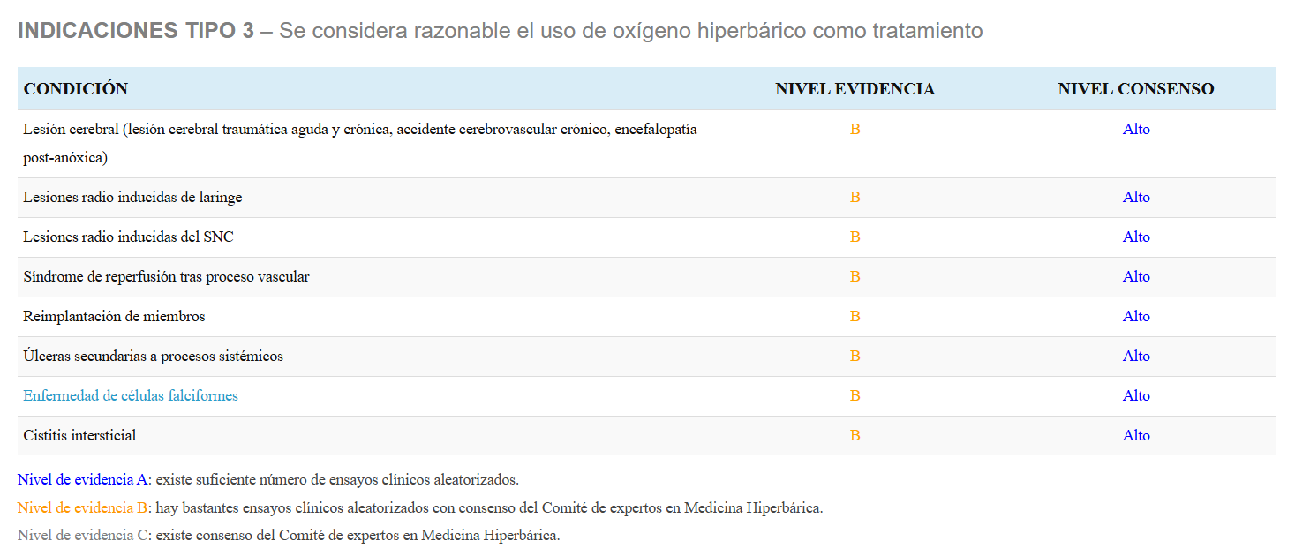
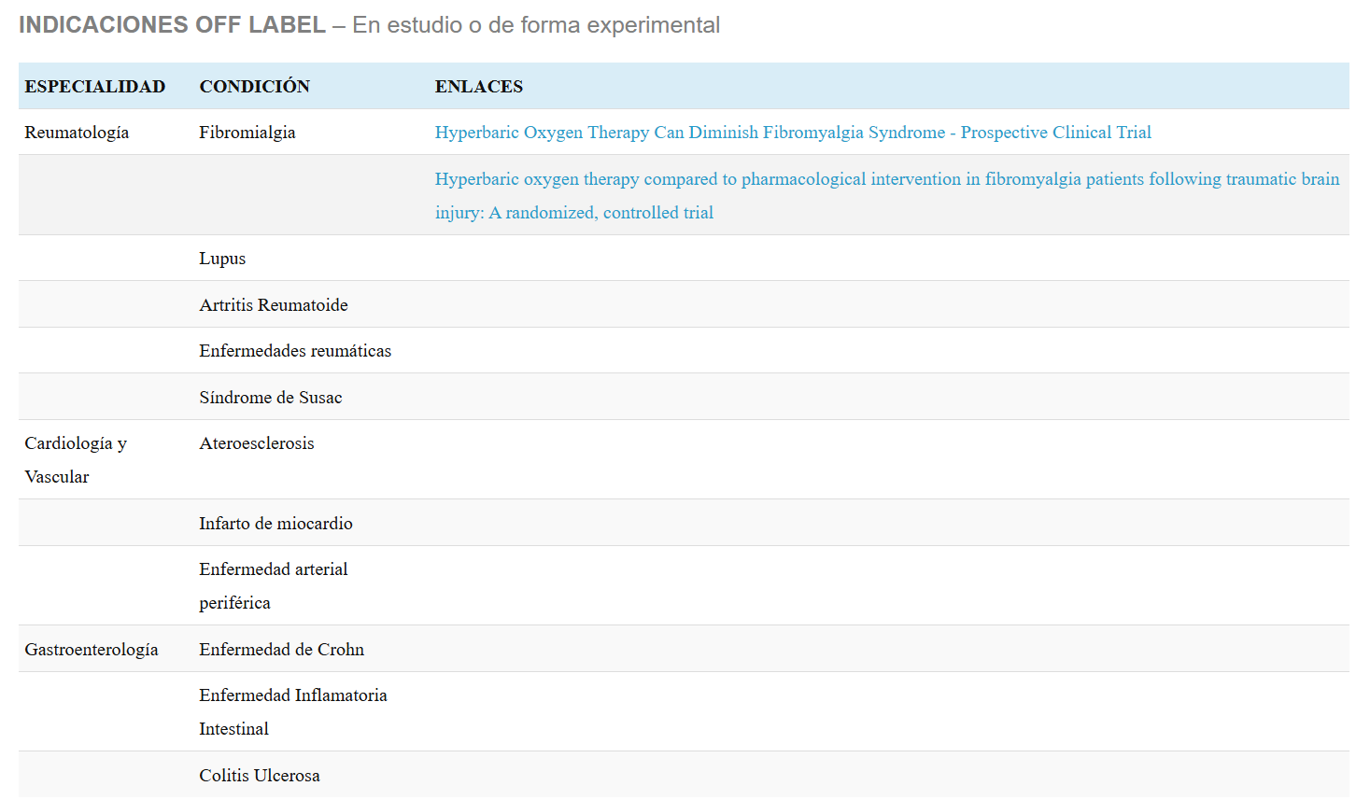

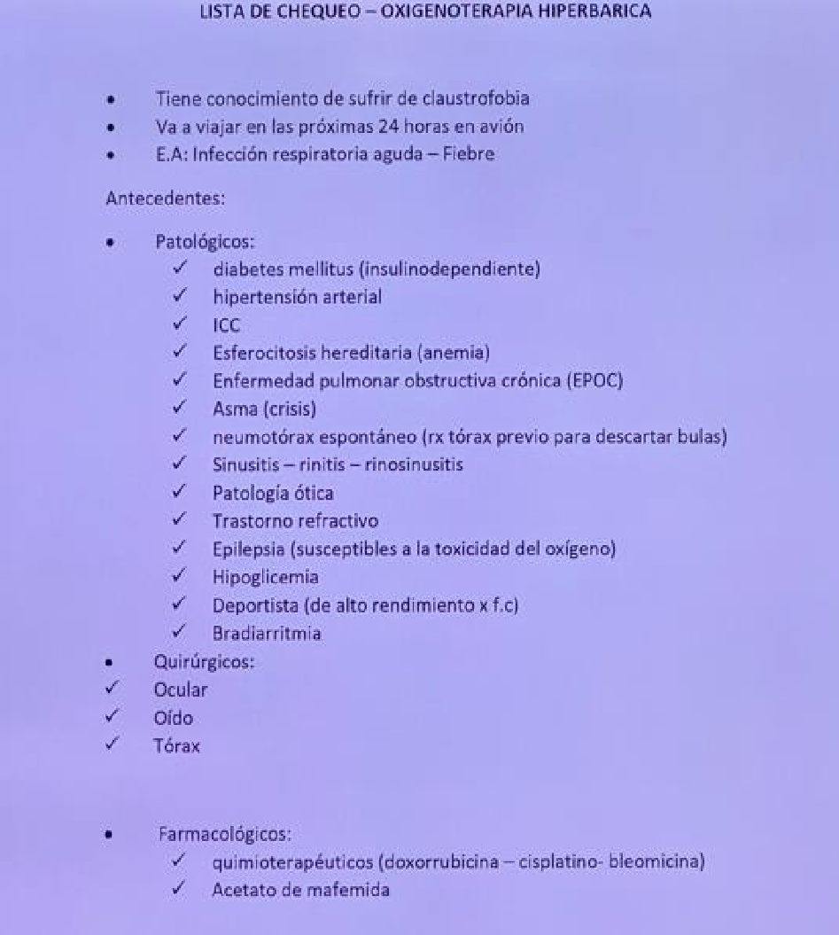
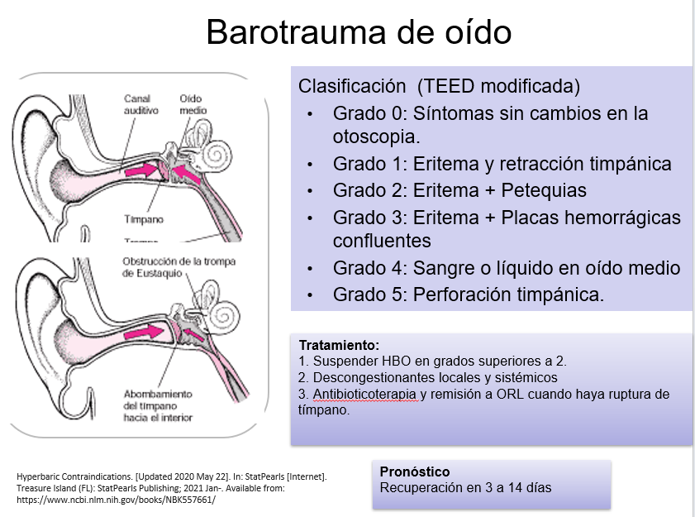
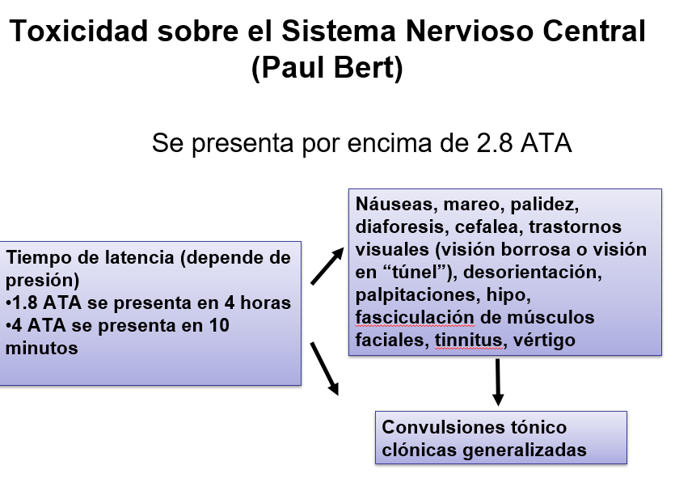
HBO PROTOCOLO CORPAS |  |  |  | Complicaciones |  | Contraindicaciones | Complicaciones | Efectos derivados de la hiperoxia
Seccion | Presion | Tiempo | Pasos en Camara Monoplaza | Generales |  | Absolutas | Relacionadas con la presion | 1. Vaso constriccion arteriolar
1 | 5 p.s.i | 30 minutos | Barrido Nitrogenado | 1. Claustrofobia |  | Neumotorax no tratado | Barotrauma: | Reducción del flujo sanguíneo en tejidos hiperóxicos, con redistribución hacia zonas hipóxicas. (Este fenómeno sólo compromete a tejidos sanos) Mantenimiento del retorno venoso
2 | 7 p.s.i | 45 minutos | Comprension | 2. Miopia Reversible |  | EPOC | Ruptura de timpano
3 | 9 p.s.i | 1 hora | Isopresion | 3. Cataratas |  | Asma | Lesion de senos paranasales
4 | 11 p.s.i | 1 hora | Descomprension | 4. Hipoglucemia |  | Dispositivos implantables | Lesion pulmonar | 2. Mantenimiento del flujo sanguíneo en tejidos hipóxicos
5 | 13 p.s.i | 1 hora |  |  |  | Cardiodesfibriladores | Relacionadas con hiperoxia | Redistribución del flujo sanguíneo desde tejidos hiperóxicos a zonas hipóxicas
6 | 15 p.s.i (1 a 2 ATA) | 1 hora |  |  |  | Bombas de analgesia epi
7 | 17 p.s.i | 1 hora |  |  |  | Esferositosis congenita |  | 3. Estímulo de la cicatrización y reparación tisular
8 | 19 p.s.i | 1 hora |  |  |  | Diabetes Mellitus |  | HBO aumenta producción de ácido hialurónico y proteoglicanos por los fibroblastos. En heridas, proliferación de células endoteliales a los 15 min. y activación de fibroblastos a los 120 min. La de fibroblastos se mantiene hasta 72 horas después. Aumento de tejido de granulación en 100% a los 7 días de tratamiento. Preservación de la membrana basal epidérmica Reducción de la infiltración subepidérmica de leucocitos (prevención lesión por reperfusión) Incremento del ATP disponible, después de 36 horas de haberse producido la lesión. Reducción del edema
9 | 21 p.s.i | 1 hora |  |  |  | Fiebre
10 | 23 p.s.i | 1 hora |  |  |  | Epilepsia
11 | 25 p.s.i | 1 hora |  |  |  | HTA-ICC-Bradicardia
12 | 27 p.s.i | 1 hora |  |  |  | Cirugia ocular reciente
13 | 29 p.s.i (2-3 ATA) | 1 hora |  |  |  | Resfriado, Sinusitis, Qx Oido
 |  |  |  |  |  | HC Qx Toracica

14 Recomendaciones UHMS |  |  |  |  | Otras Indicaciones
Embolismo Gaseoso |  |  |  |  | Accidente Cerebro Vascular
Envenenamiento por Monóxido de Carbono |  |  |  |  | Edema Cerebral
Lesión por aplastamiento, síndrome compartimental y otras isquemias traumáticas agudas |  |  |  |  | Meningitis
Miositis Clostridial y Mionecrosis (Gangrena Gaseosa) |  |  |  |  | Lesion por isquemia-Reperfusion |  |  | 4. Inhibición bacteriana
Enfermedad Descompresiva |  |  |  |  | Lepra lepromatosa |  |  | Anaerobios estrictos no pueden sobrevivir en concentraciones de oxígeno superiores a 5µM de Oxígeno (0.16 ppm o 0.16 mg/L). Bacteriostático a 150 mmHg. Inhibe la producción de alfa toxina clostridial a 250 mmHg (las toxinas requieren bajos potenciales de óxido reducción) Clostridium tetani, Clostridium perfringens, Clostridium botulinum.
Insuficiencias arteriales |  |  |  |  | Colitis por Pseudomona
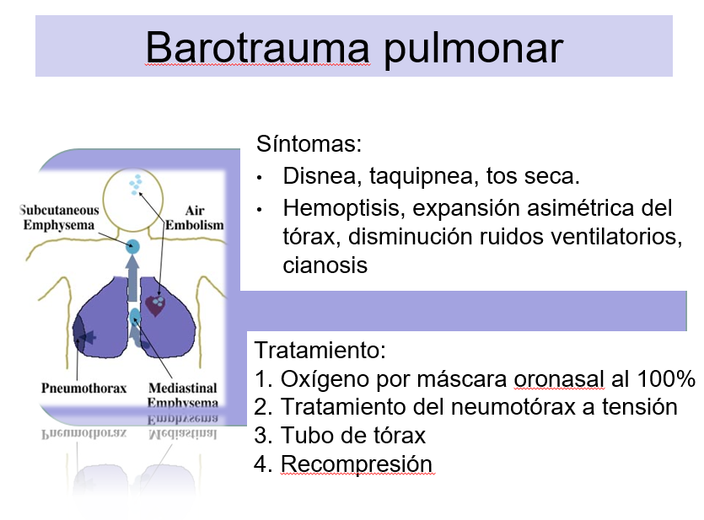
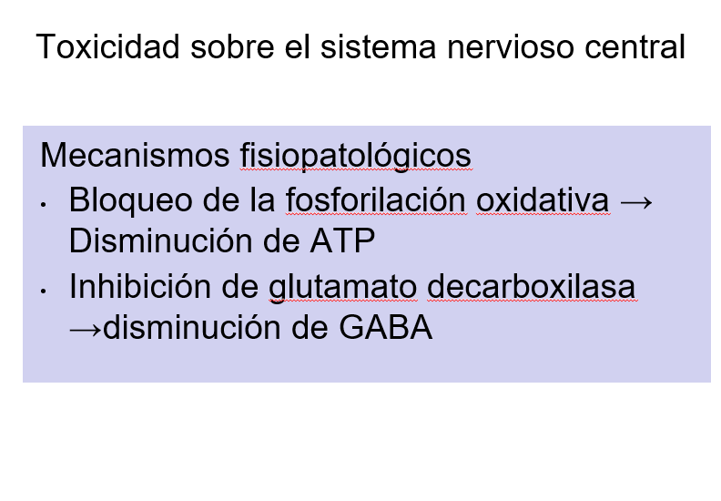
Anemia severa |  |  |  |  | Trauma raquimedular
Abscesos intracraneales |  |  |  |  | Absceso intra-abdominal
Infecciones de tejidos blandos necrotizantes |  |  |  |  | Crisis de anemia de celulas falciformes
Osteomielitis Refractaria |  |  |  |  | Fractura con retardo de consolidacion
Lesión por radiación retardada (tejido blando y necrosis ósea) |  |  |  |  | Enveneamiento por sulfato de hidrigeno
Injertos y colgajos comprometidos |  |  |  |  | Cancer (No durante quimioterapia)
Lesión por quemadura térmica aguda |  |  |  |  | Doxorrubacina (Adriamicina)50 mg Cisplatino 50 mg Bleomicina Mafenida (Sulfamylon) |  |  | 5. Homeostasis de la inmunidad
Pérdida Auditiva Súbita Idiopática |  |  |  |  |  |  |  | La actividad fagocítica requiere ptiO2 de 30 mmHg. Hipoxia impide síntesis de peróxidos e induce en macrófagos síntesis de citocinas inflamatorias: TNF-alpha, IL-1, IL-8, e ICAM 1 (intracellular adhesion molecule-1). HBO incrementa la digestión bacteriana posterior a fagocitosis, por optimización de la fase oxidativa, dependiente de O2 molecular, la cual requiere un aumento de 10 a 15 veces en el consumo de oxígeno.

Indicaciones del European Comittee for Hyperbaric Medicine (ECHM)
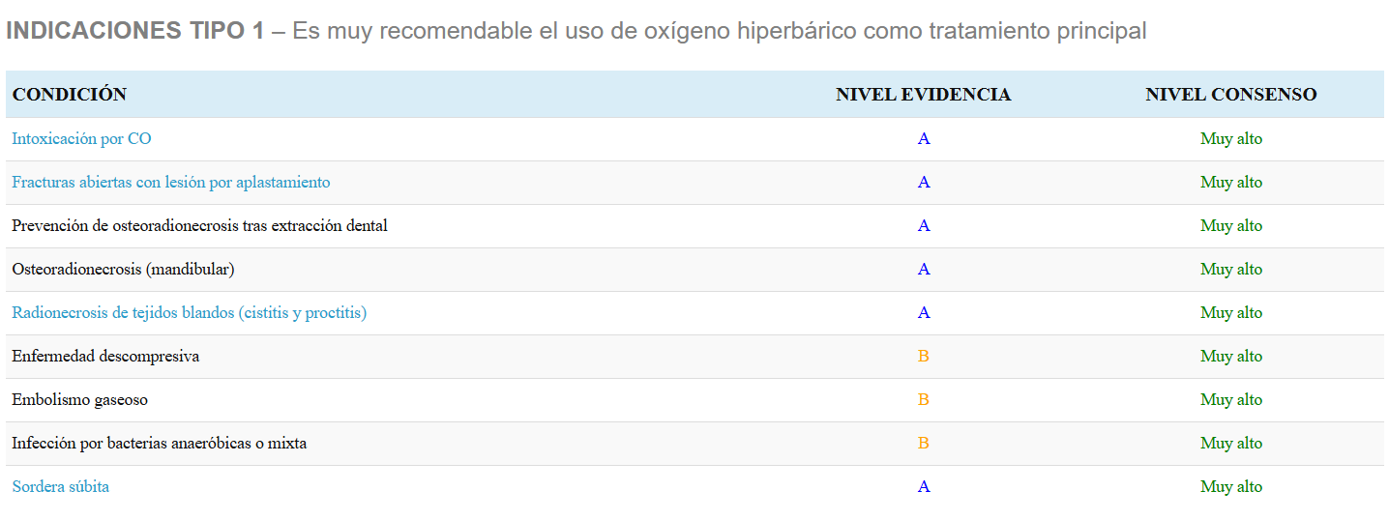

 |  |  |  |  |  |  |  | 6. Reducción de la toxicidad por CO
 |  |  |  |  |  |  |  | Afinidad Hb – CO es 200 veces mayor que Hb – O2

 |  |  |  |  |  |  |  | 7. Efecto sobre el metabolismo óseo
 |  |  |  |  |  |  |  | Incrementa diferenciación de osteoblastos y la expresión de colágeno tipo I

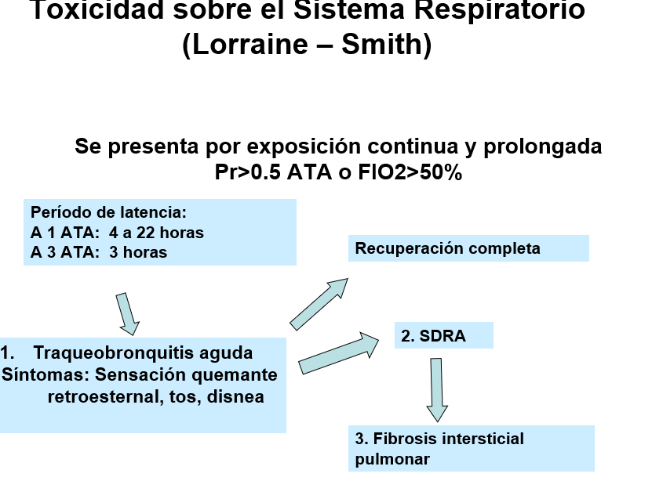
 |  |  |  |  |  |  |  | 8. Efecto sobre células sanguíneas
 |  |  |  |  |  |  |  | A 2 ATA aumenta elasticidad del eritrocito. A 2,8 ATA se reduce elasticidad. Aumenta movilización de células madre en médula ósea Efecto sinérgico con EPO en pacientes con anemia

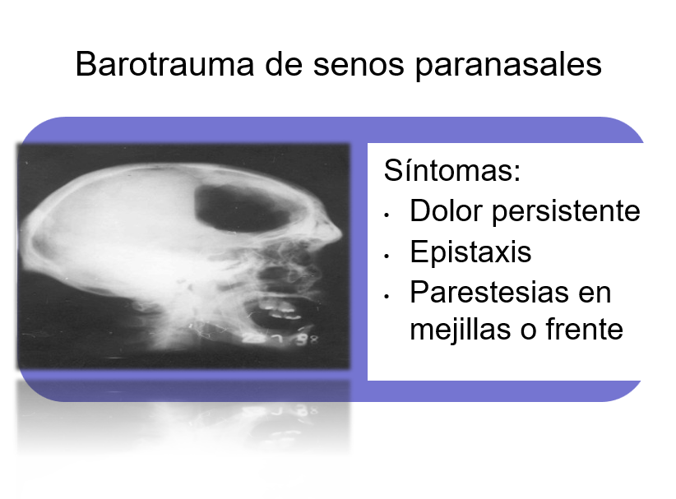

 |  |  |  |  |  |  |  | 9. HBO reduce en 50% el edema muscular postraumático, preservando el ATP.
 |  |  |  |  |  |  |  | Isquemia postraumática ↓ ATP Parálisis de bombas iónicas ↑ Sodio intracelular Edema Reducción edema

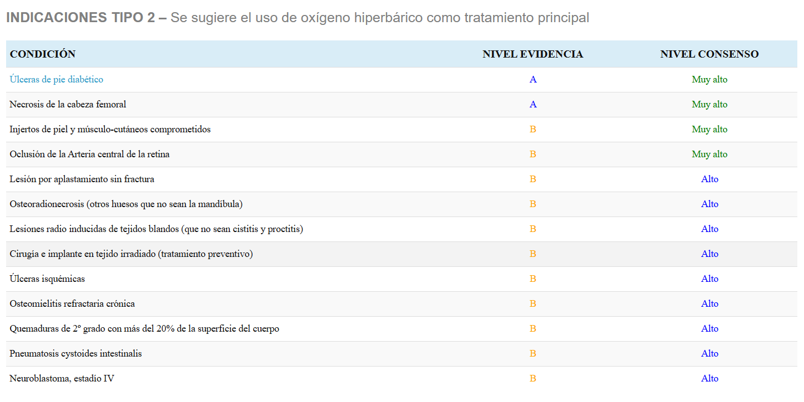

 |  |  |  |  |  |  |  | 10. Efecto en isquemia / reperfusión
 |  |  |  |  |  |  |  | Reducción de la adhesión de neutrófilos al endotelio, por inhibición de moléculas de adhesión.

Ozonoterapia
Efectos Biologicos de la Ozonoterapia | Indicaciones Generales de la Ozonoterapia | Vias Sistemicas de Ozonoterapia | Tabla Ozonoterapia Endovenosa |  |  | Autohemoterapia menor
1. Reacción con Ácidos grasos poliinsaturados | Enfermedad isquemica cronica | Ozono Endovenoso | Seccion | Volumen O3 m/L | Concentracion mcg/mL | Seccion | Volumen de Sangre (mL) | Volumen de Ozono (mL) | Concentracion mcg/mL
ERO H2O2 | –Miembros inferiores –Corazón –Sistema nervioso –Pie diabético | Ozono Subcutaneo | 1 | 5 | 10 | 1 | 5 | 5 | 5
Lipoperóxidos(LPO), Lipohidroperóxidos Aldehidos(Malonilaldehido), Hidroxialquenales Isoprostanos |  | Autohemoterapia Mayor | 2 | 10 | 15 | 2 | 5 | 5 | 10
 |  | Autohemoterapia Menor | 3 | 15 | 20 | 3 | 5 | 5 | 20
 |  | Ozono Intraarticular | 4 | 20 | 25 | 4 | 5 | 5 | 30
Ozónidos | Isquemia Aguda | Ozono Paravertebral e Interdiscal | 5 | 25 | 30 | 5 | 5 | 5 | 40
Principales Metabolitos del Ozono | Enfermedades que cursan con déficit de ATP | Insuflacion Rectal | 6 | 30 | 35 | 6 | 5 | 5 | 40
Lipoperóxidos (LOP) Peróxido de hidrógeno | •Fibromialgia •Síndrome de fatiga crónica | Insuflacion Vaginal | 7 | 35 | 40
 |  |  | 8 | 40 | 40 | Contraindicaciones
2. Reacción con Antioxidantes | Degeneración macular de la retina, forma atrófica o seca | Autohemoterapia Mayor (AHM) | 9 | 45 | 40 | 1 | Deficiencia de G6PD (Riesgo de hemólisis severa por estrés oxidativo inducido por el ozono)
Enzimaticos | Enfermedades infecciosas agudas o crónicas, especialmente por microorganismos resistentes. | • 100 –200 mLde sangre venosa en frasco de vidrio con anticoagulante (citrato de sodio) •Mezcla con 50 -200 mLde ozono a 15 a 70 μg/mL. Aumentar ozono cada 5 sesiones. •Reinyección endovenosaen 30 minutos | 10 | 50 | 40 | 2 | Hipertiroidismo (enf. De Graves)Hipotiroidismo no controlado
•Superóxido dismutasa (SOD) •Catalasa •Glutatión Peroxidasa(GSH-Px) |  |  |  |  |  | 3 | Trombocitopenia (menor de 50.000/mm3)
 | Osteomielitis crónica Empiema pleural Abscesos con formación de fístula Úlceras por presión Pie diabético Quemaduras |  | Insuflacion Rectal |  |  | 4 | Coagulopatias graves
 |  |  | Seccion | Volumen O3 m/L | Concentracion mcg/mL | 5 | Inestabilidad cardiovascular severa
 |  |  | 1 | 100 | 10 | 6 | Intoxicación alcohólica aguda
No Enzimaticos |  |  | 2 | 150 | 20 | 7 | Infarto agudo del miocardio (reciente)
Vitamina E, Vitamina C Glutatión reducido (GSH) Beta-caroteno Acido Úrico Ácido alfa lipoico |  |  | 3 | 200 | 30 | 8 | Status convulsivo
 |  |  | 4 | 200 | 35 | 9 | Hemocromatosis
 |  | Ozono endovenoso (disuelto en solución endovenosa) | 5 | 200 | 35 | 10 | Tratamiento con hierro y cobre
 |  |  |  |  |  | 11 | Hemorragia activa
 | Infecciones por S. Aureus | SSN 0,9% o DAD 5% 250 mL+ ozono (5 a 50 mL) • Concentración 10 a 40 mcg/mL. • Pasar a 60 gotas por minuto. | Ozono intrarrectal en niños |  |  | 12 | Embarazo
 | Candidiasis, Onicomicosis |  | Concentracion | 10μg/mL-35 μg/mL |  | Contraindicaciones Relativas
3. Reacción con compuestos tiólicos(-SH) | Herpes Virus I y II, VPH, Hepatitis C |  | Volumen |  |  | 1 | Anemia severa
Plasma (“Barrera antioxidante del plasma”) –Ácido ascórbico –Ácido úrico –Glutatión reducido (GSH) | Giardiasis |  | 1 mes a 1 año | 15 a 20 ml |  | 2 | Pacientes anticoagulados
 | Enfermedad pulmonar | Indicaciones | 1 a 3 años | 20 a 35 ml |  | 3 | Epilepsia no controlada
 | Asma | 1.Enfermedad isquémica crónica (sistema nervioso, extremidades) 2. Degeneración macular de la retina 3. Enfermedades infecciosas agudas o crónicas (especialmente por microorganismos resistentes) 4. Osteomielitis 5. Empiema pleural 6. Asma 7. Enfermedad pulmonar crónica 8. Coadyuvante en tratamientos oncológicos 9. Hepatitis crónica 10. Esteatosis hepatica asociada a disfuncion metabolica (higado graso) 11. Cirrosis 12. Síntomas asociados al envejecimiento (trastornos cognitivos y circulatorios) 13. Enfermedades de origen autoinmune (artritis reumatoide, lupus eritematoso sistémico - LES, síndrome de Sjögren) | 3 a 10 años | 40 a 75 ml |  | 4 | Inestabilidad cardiovascular
 | Enfermedad Pulmonar Obstructiva Cronica (EPOC) |  | 11 a 15 años | 75 a 100 ml |  | 5 | Enfermedad pulmonar severa (EPOC avanzada, fibrosis)
 | Enfermedad Renal Cronica |  | 16 años > | 100 a 200 ml |  | 6 | Infecciones agudas sistémicas (sepsis)
 | 1. Evita el deterioro de la Tasa de Filtración Glomerular 2. Mejora depuración de Creatinina 3. Sin efecto sobre función renal en pacientes en diálisis |  |  |  |  | 7 | Estados de estrés oxidativo elevado no compensado
4. Aumento en la producción de ATP |  |  | Insuflacion Vaginal
Via delas pentosas-Glucosa 6 fosfato |  |  | • Colocación de catéter intravaginal • Insuflación de ozono 300 a 1000 mL • Concentración: 10 a 30 mcg/mL. • En sistemas de caudal continuo: 0,1 a 0,2 L/min durante 10 minutos |  |  | Ozonoterapia. Interacciones
5. Aumento en la elasticidad del eritrocito |  |  |  |  |  | •Evitar uso de antioxidantes orales o IV durante el tratamiento. •O3 potencia acción de los IECA •Uso con Warfarina requiere INR en rango terapéutico •Efecto sinérgico con LASER, acupuntura, magnetoterapia
La elasticidad del eritrocito es una función dependiente de energía
 | Hernia Discal
6. Aumento en la producción de 2,3 DPG | • Modulación de la producción de FNT-α • Activación de mecanismos antinociceptores • Lisis de poliglucósidosy deshidratación del disco • Reducción edema –compresión
Aumento de la transferencia de oxígeno a los tejidos

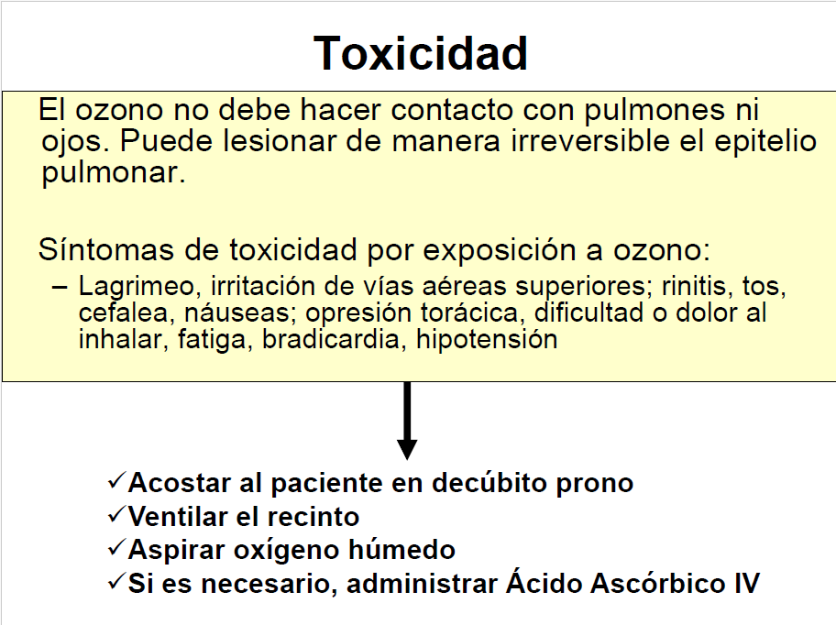
7. Modulación de la respuesta inmune
Celulas mononucleares y polimorfonucleares |  |  | Aplicación en Bolsa
Citocinas Moleculas de Adhesion |  |  | Exposición durante 30 minutos
Antioxidantes, Catalasa, GPX, SOD | Enfermedades asociadas a estrés oxidativo |  | Frecuencia: Diaria a 1 vez por semana
8. Protección endotelial | •Dermatitis, psoriasis •Artritis reumatoide, osteoartritis •Asma, EPOC, SDRA •Alzheimer, Parkinson, Epilepsia •Cardiopatías •Ateroesclerosis •Retinopatías, cataratas •Hepatitis, cirrosis •Glomerulonefritis, IRC •Envejecimiento •Cáncer •Diabetes |  | Lesiones infectadas: Concentraciones altas (45 a 70 μg/ml)
•Preserva la producción de NO y evita la formación de peroxinitrito •Disminución en la producción de vasoconstrictores Endotelina 1 y Tromboxano A2 •Aumento en la producción de PGI2 |  |  | Lesiones en proceso de cicatrización: Concentraciones bajas (20 a 40 μg/ml)

 |  |  | Inyeccion Subcutanea
 |  |  | Concentración ozono 5 a 10 mcg/mL.
 |  | Insuflación Rectal | Volumen 1 –2 mL en cada punto
9. Efecto sobre plaquetas |  | Insuflación lenta de ozono por medio de sonda introducida 5 a 10 cm en el recto. | Distancia entre puntos 3 a 4 cm
1. Fase temprana: Activación de plaquetas, dosis dependiente. Liberación de factores de crecimiento derivados de plaquetas (PDGF) |  |  | No aplicar más de 50 mL por sesión
 |  | Volumen: 100 a 200 mL Concentración: 10 –35 mcg/mL
 |  |  | Seccion | Volumen por punto (mL) | Concentración (mcg/mL)
 |  |  | 1 | 1 a 2 | 5
 |  | Indicaciones | 2 | 1 a 2 | 10
 |  | 1.Síndrome de intestino irritable 2.Enfermedad inflamatoria intestinal 3.Enfermedad isquémica crónica (sistema nervioso, extremidades) 4.Degeneración macular de la retina 5.Enfermedades infecciosas agudas o crónicas (especialmente por microorganismos resistentes) 6.Osteomielitis 7.Empiema pleural 8.Asma de difícil tratamiento 9.Enfermedad pulmonar crónica 10.Coadyuvante en tratamientos oncológicos 11.Hepatitis crónica 12.Esteatosis hepatica asociada a disfuncion metabolica 13.Cirrosis 14.Síntomas asociados al envejecimiento (trastornos cognitivos y circulatorios) 15.Enfermedades de origen autoinmune (artritis reumatoide, lupus eritematoso sistémico - LES, síndrome de Sjögren) 16.Insuficiencia renal crónica | 3 | 1 a 2 | 10
2. Fase tardia: Antiagregacion |  |  | 4 | 1 a 2 | 10
Accion antioxidante
Incremento de Superóxidodismutasa, catalasa, glutatión. Inactivación de anión superóxido, peróxido de hidrógeno, peróxidos lipídicos. |  |  | Inyección subcutánea perivenosa (cercania de sistema venoso)
 |  |  | Indicación: Tratamiento sintomático de la insuficiencia venosa crónica (se aplica a 1 cm de la vena)

 |  |  | Concentración de ozono: 5 a 10 mcg/mL Volumen: 1 – 2 mL en cada punto Distancia entre puntos: 3 a 4 cm Volumen máximo por sesión: no aplicar más de 50 mL

Efecto antimicrobiano
Antibacteriano Streptococcushaemolyticusdel grupo A Streptococcuspyogenes Staphylococcusaureus Streptococcushaemolyticus E. Coli Pseudomonaaeruginosa

 |  |  | Inyección intraarticular
 |  |  | Concentración: 5 a 20μg/mL
 |  |  | Volumen: depende del tamaño de la articulación:
 |  |  | 1 ml en articulaciones pequeñas de manos y pies
 |  |  | 3 a 5 mLen carpo, tarso y codos
 |  |  | 5 a 10 mLen hombros y rodillas
Acción antiviral: Herpes I y II Virus del papiloma humano Herpes zoster Virus Hepatitis B y C VIH |  |  | 10 a 20 mLen caderas

 |  |  | Inyección intramuscular paravertebral
 |  |  | Cervical
 |  |  | Ubicación: 1,5 cm lateral a la apófisis espinosa
 |  |  | Volumen: 2,5 a 5 mL de ozono en cada lado
 |  |  | Concentración: 10 a 20 mcg/mL
Antimicótico Candidaalbicans Microsporumcanis Trichophytonmentagrophytes Trichophytonrubrum Asociación fusoespirilar |  |  | Profundidad: 2 – 2,5 cm
 |  | Insuflacion Vaginal | Lumbar
 |  | • Colocación de catéter intravaginal • Insuflación de ozono 300 a 1000 mL • Concentración: 10 a 30 mcg/mL. • En sistemas de caudal continuo: 0,1 a 0,2 L/min durante 10 minutos | Ubicación: 2 cm lateral a la apófisis espinosa
 |  |  | Volumen: 5 a 10 mL de ozono en cada lado
 |  |  | Concentración: 10 a 20 mcg/mL
 |  |  | Profundidad: 4 a 5 cm

 |  | Indicaciones
 |  | 1. Vulvo vaginitis cronica
 |  | 2. Cervicitis cronica
 |  | 3. Enfermedad cervical asociada a infeccion por VPH
 |  | 4. Cancer de cervix
 |  | 5. Candidiasis

 |  | Autohemoterapia menor
 |  | 1. Extracción de 5 mLde Ozono en concentración de 5 a 40 μg/mL

 |  | 2. Mezcla con 5 mLde sangre
 |  | 3. Inyección intramuscular
 |  | Indicaciones
 |  | Inmunomodulador
 |  | 1. Enfermedades de origen autoinmune (esclerosis múltiple, artritis reumatoide, lupus eritematoso sistémico - LES) 2. Alergia 3. Inmunodeficiencia 4. Enfermedad inflamatoria intestinal 5. Asma 6. Cáncer 7. Osteomielitis 8. Dermatitis crónica 9. Acné 10. Psoriasis 11. Candidiasis 12. Enfermedades infecciosas agudas o crónicas (especialmente por microorganismos resistentes) Herpes zóster

 |  | Aplicaciones Locales de Ozono
 |  | •Ozono local en bolsa •Aplicación subcutánea •Inyección intraarticular •Aplicación intramuscular paravertebral •Agua ozonizada •Aceite ozonizado

 |  | Aplicación en Bolsa
 |  | 1. Pie diabético 2. Quemaduras 3. Onicomicosis (40 SS) 4. Úlceras por presión 5. Úlcera varicosa 6. Úlcera isquémica 7. Abscesos con formación de fístulas 8. Dermatitis 9. Pie de atleta 10. Dermatomicosis 11. Osteomielitis 12. Cicatrización de heridas crónicas por estasis, isquemia o trauma

 |  | Inyección subcutánea
 |  | Tratamiento coadyuvante del dolor y la inflamación en: Osteoartrosis Artritis reumatoide Discopatía Dolor fasciomuscular Fibromialgia Cervicalgia Dorsalgia Lumbalgia Dolor crónico en sistema locomotor Síndrome de túnel del carpo Epicondilitis Espondiloartropatías Espondilitis anquilosante Otras indicaciones: Úlceras Abscesos con formación de fístulas Forunculosis Neuropatías Lesiones herpéticas Coadyuvante en procesos de cicatrización

Acupuntura
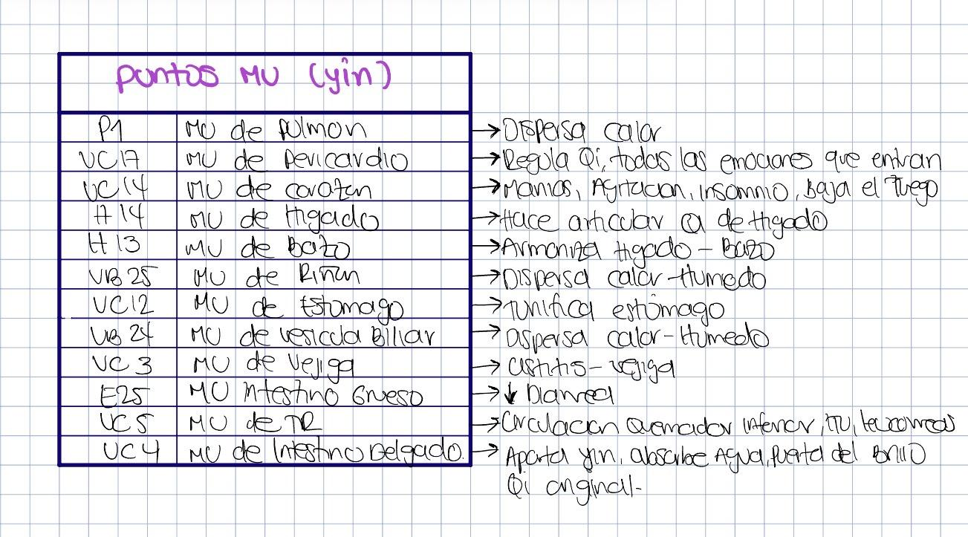
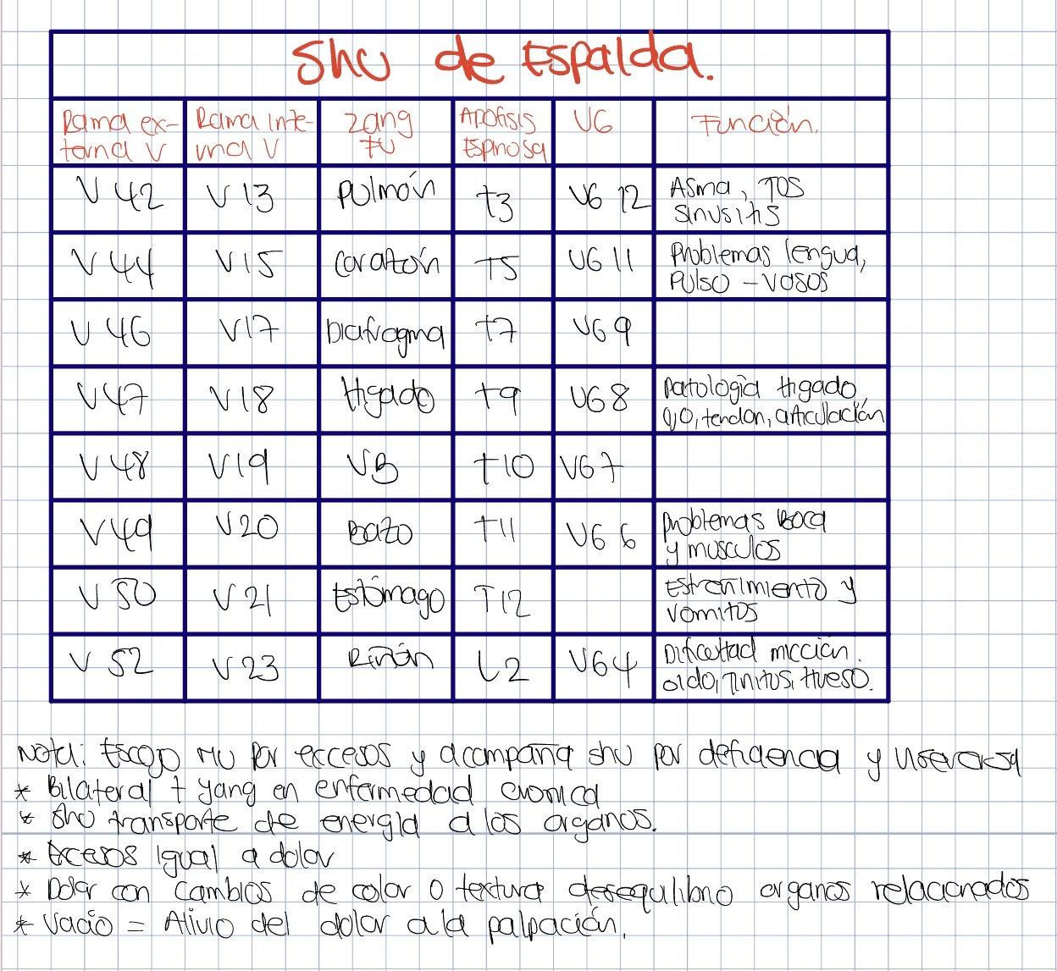
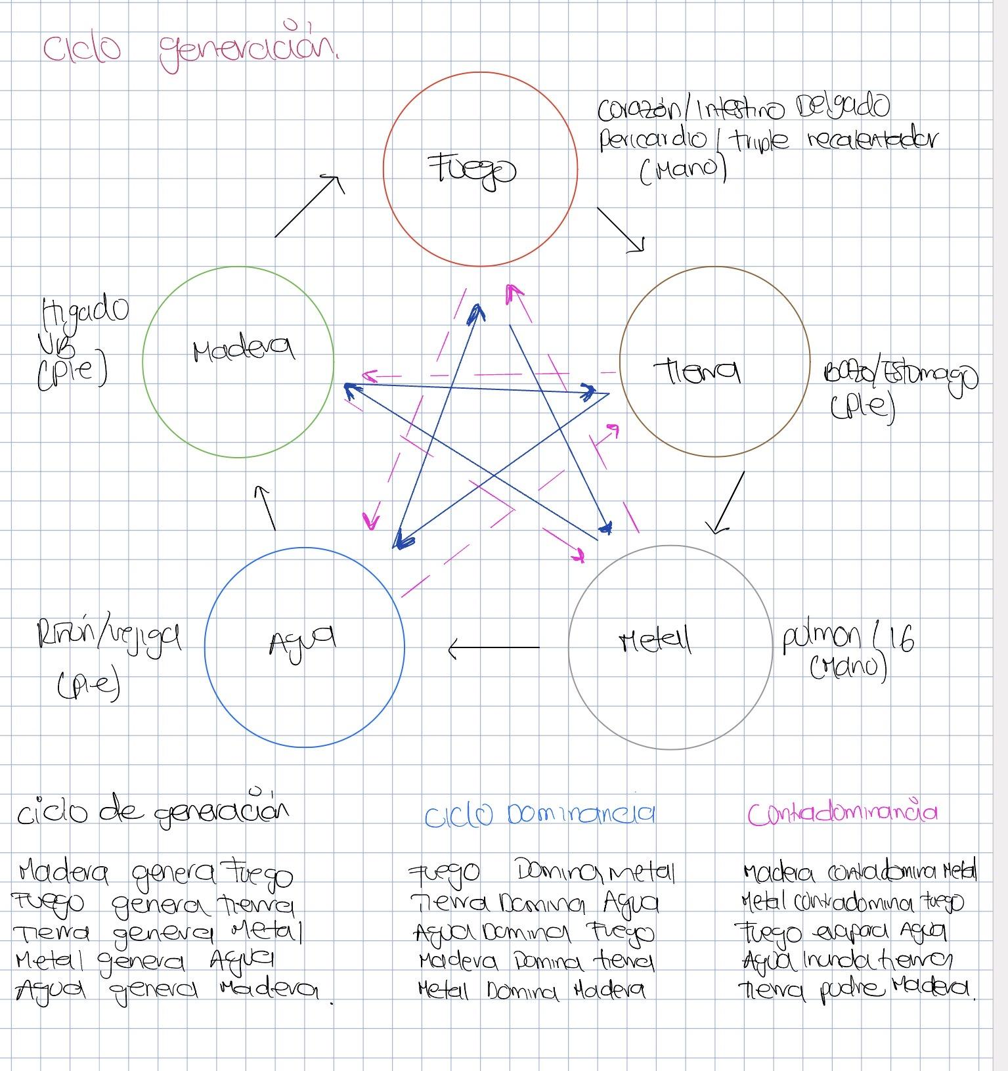
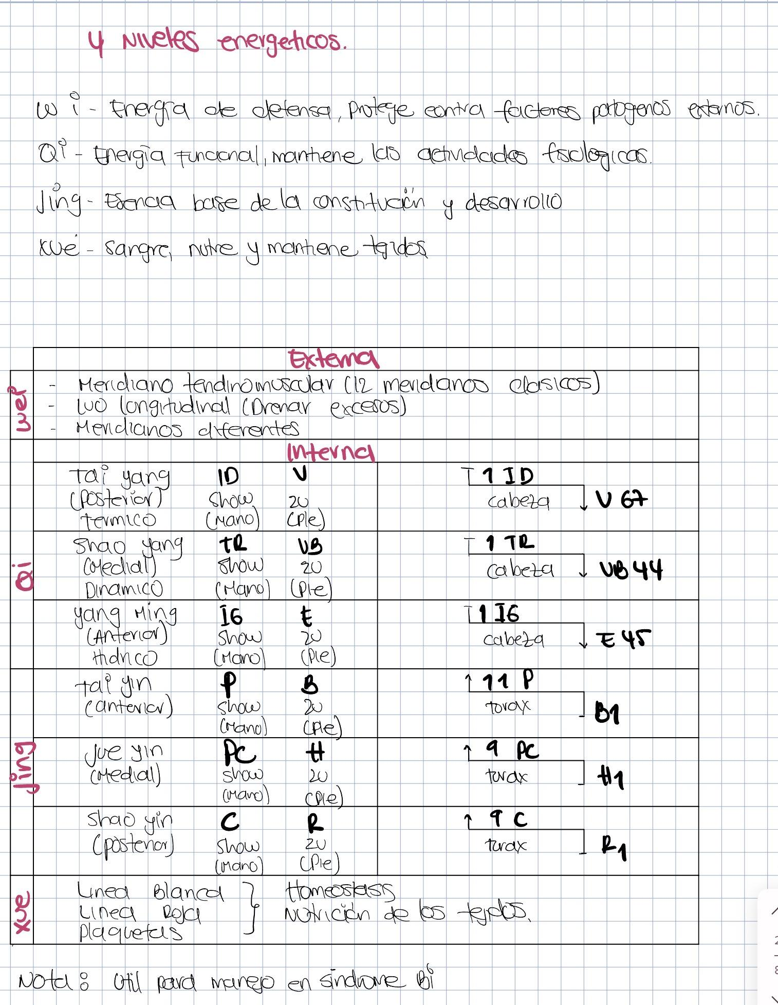

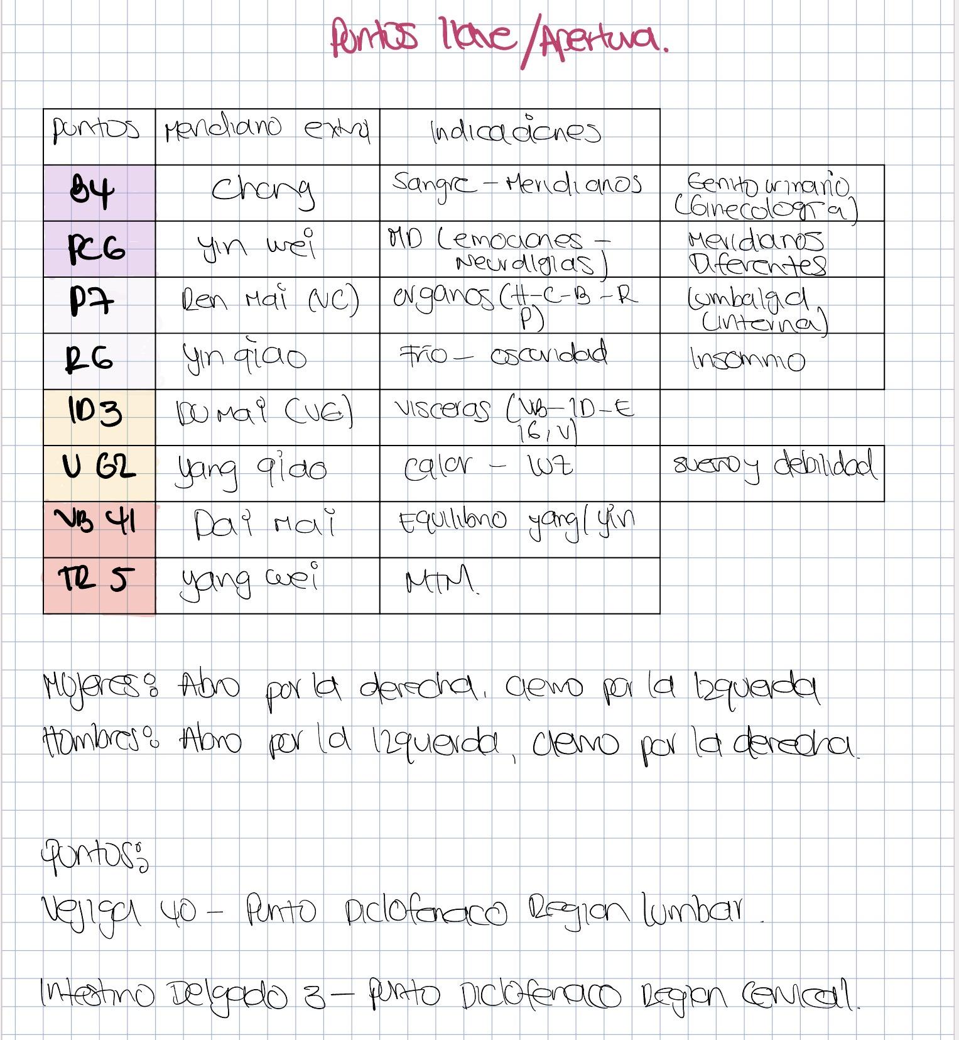
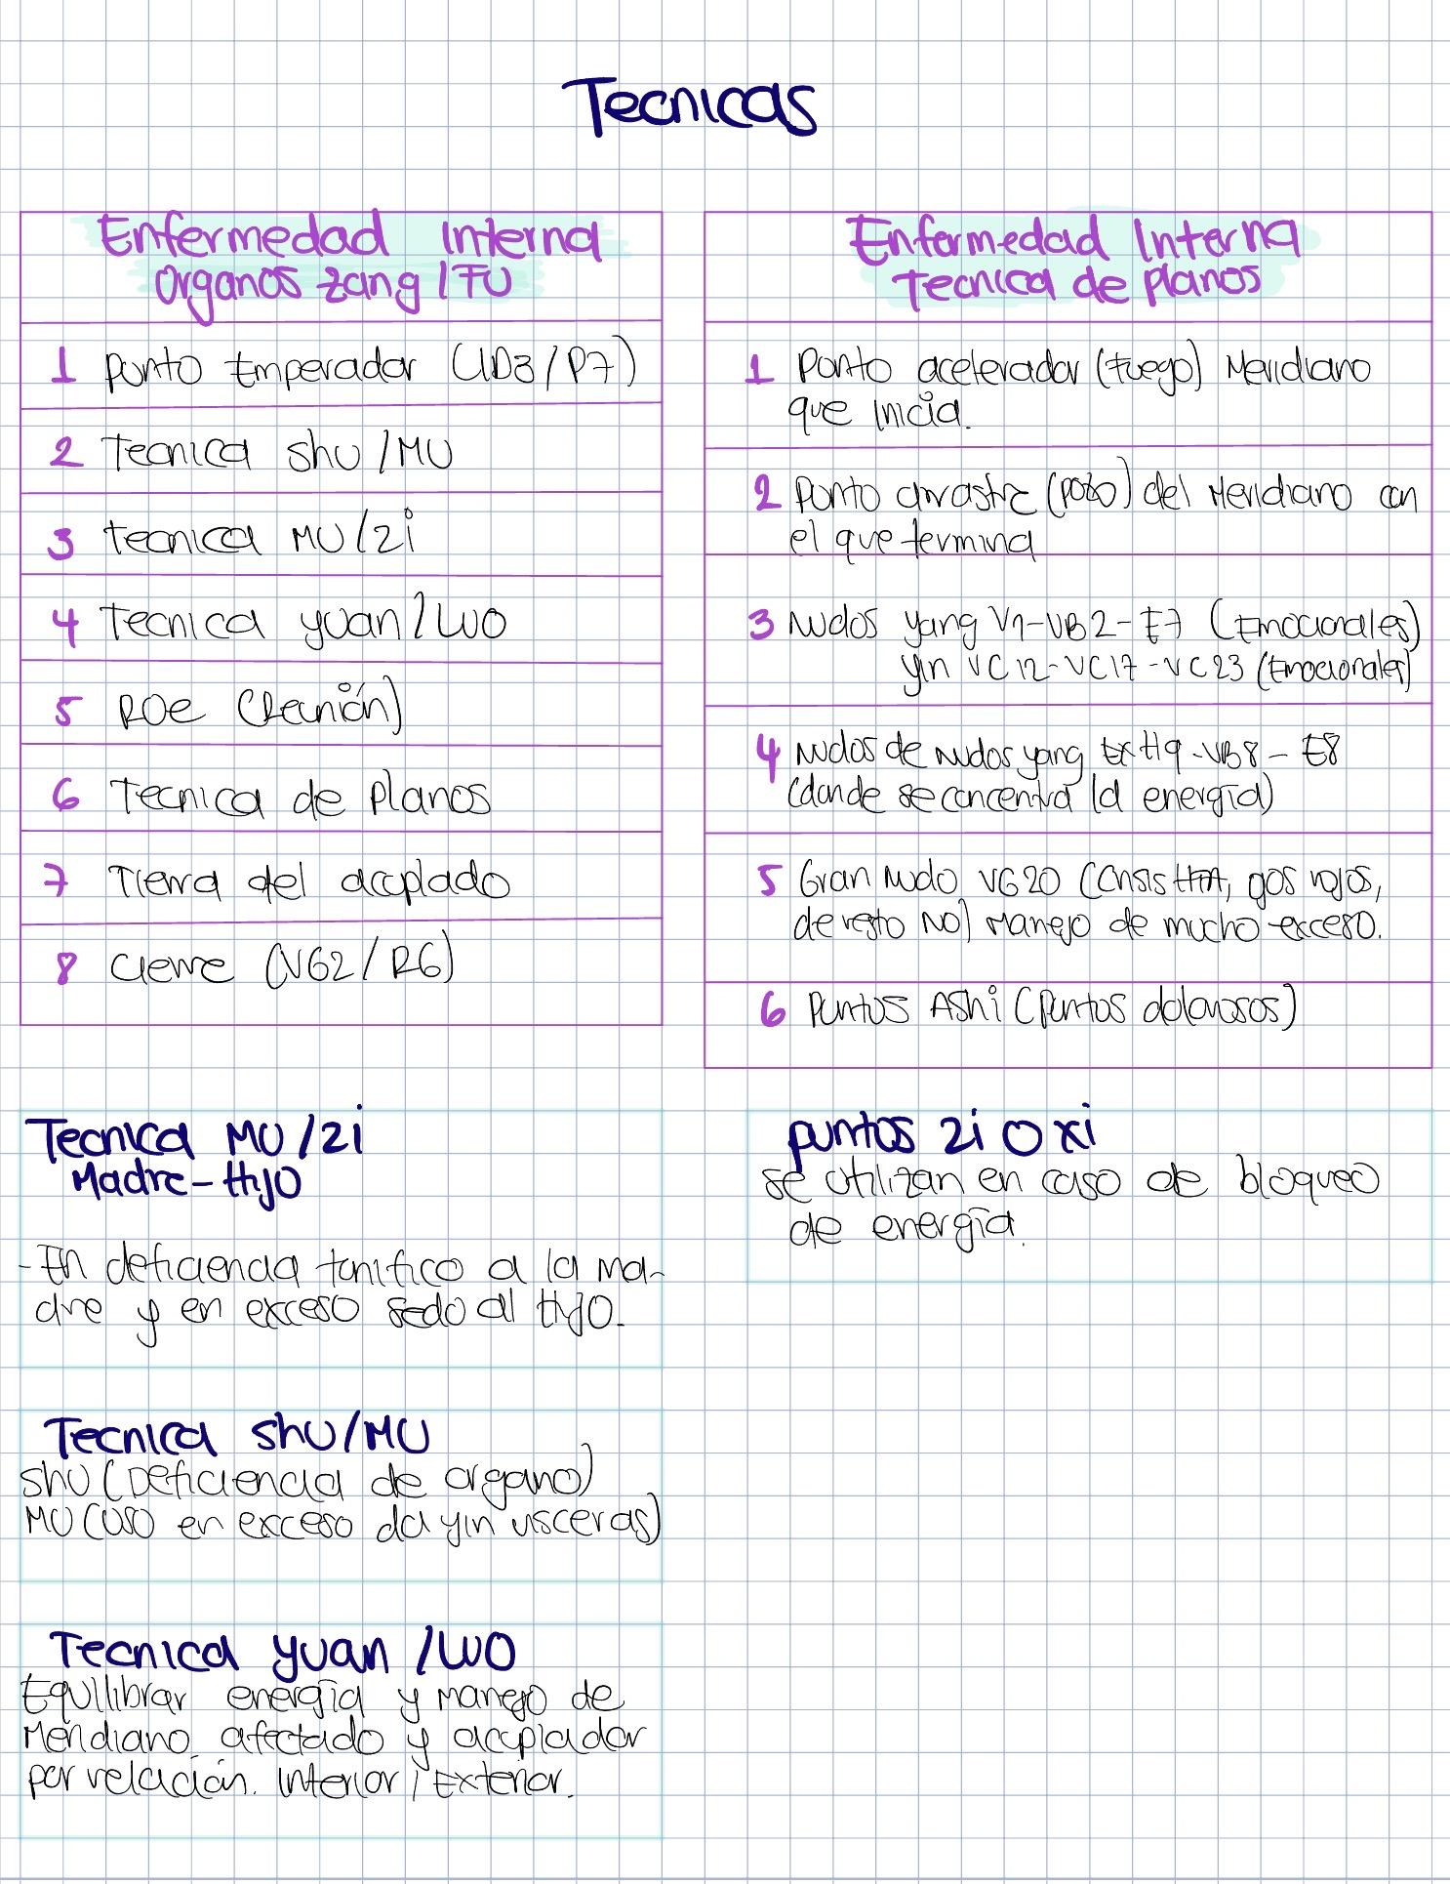

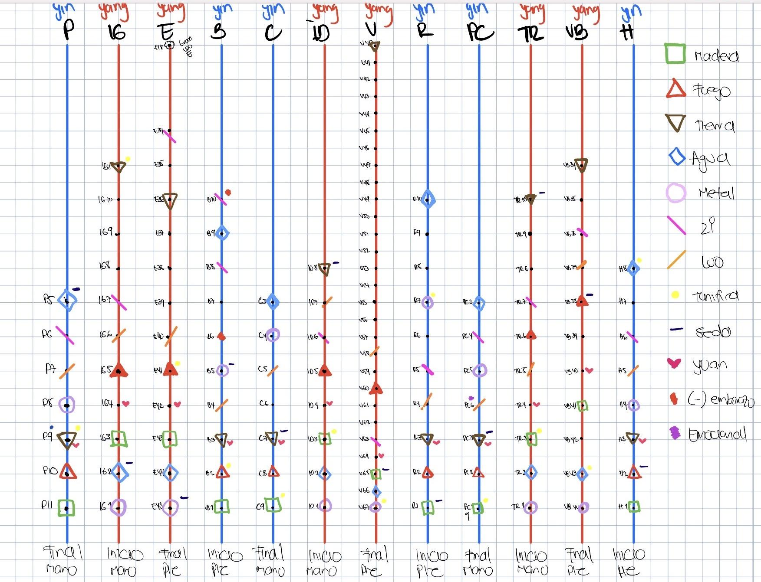

 |  |  |  | BRAZO |  |  | PIERNA |  |  |  | BRAZO |  |  | PIERNA
 |  |  | FUNCIÓN | C | PC | P | B | H | R | Yang | IG | TR | ID | V | VB | E
TECNICA ZANG-FU | 1 EXTRAORDINARIOS EMPERADOR | CHONG MAI | SANGRE |  |  |  | B4
 |  | YINWEI | MD Y PSICOEMOCIONALES | LUO R9 | PC6
 |  | REN | ORGANOS | REN 15 |  | P7
 |  | YINQIAO | OSCURIDAD DA SUEÑO | LUO R8 |  |  |  |  | R6
 |  | DU | VISCERAS | DU1 |  |  |  |  |  |  |  |  | ID3
 |  | YANQIAO | LUZ DESPIERTA | LUO V59 |  |  |  |  |  |  |  |  |  | V62
 |  | DAI MAI | EQUILIBRIO FRIO CALOR |  |  |  |  |  |  |  |  |  |  |  | VB41
 |  | YANGWEI | MTM / PIEL/ OSTEOMUSCULAR | LUO VB35 |  |  |  |  |  |  |  | TR5
 | SHU ANTIG MINISTROS | SHU ANT. | Yin | C | PC | P | B | H | R | Yang | IG | TR | ID | V | VB | E
 |  | 1 pozo | madera | C9 | PC9 | P11 | B1 | H1 | R1 | metal | IG1 | TR1 | ID1 | V67 | VB44 | E45
 |  | 2 manantial | fuego | C8 | PC8 | P10 | B2 | H2 | R2 | agua | IG2 | TR2 | ID2 | V66 | VB43 | E44
 |  | 3 quebrada | tierra | C7 | PC7 | P9 | B3 | H3 | R3 | madera | IG3 | TR3 | ID3 | V65 | VB41 | E43
 |  | 4 rio | metal | C4 | PC5 | P8 | B5 | H4 | R7 | fuego | IG5 | TR6 | ID5 | V60 | VB38 | E41
 |  | 5 MAR (HE) | agua | C3 | PC3 | P5 | B9 | H8 | R10 | tierra | IG11 | TR10 | ID8 | V40 | VB34 | E36
 | 2 MU ZI | DEFICIENCIE TONIFICAR | MADRE | C9 | PC9 | P9 | B2 | H8 | R7 | MADRE | IG11 | TR3 | ID3 | V67 | VB43 | E41
 |  | EXCESO DISPERSAR | HIJO | C7 | PC7 | P5 | B5 | H2 | R1 | HIJO | IG2 | TR10 | ID8 | V65 | VB38 | E45
 | 3 | SHU POST | Da yang | V15 (T5) | V14 | V13 (T3) | V20 (T11) | V18 (T9) | V23 (L2) | shu post | V25 | V22 | V27 | V28 | V19 (T10) | V21 (T12)
 |  | MU | Da yin | VC14 | VC17 | P1 | H13 | H14 | VB25 | MU | E25 | VC5 | VC4 | VC3 | VB24 | VC12
 | 4 | YUAN | Para excesos Yang, recibe del luo | C7 | PC7 | P9 | B3 | H3 | R3 | YUAN | IG4 | TR4 | ID4 | V64 | VB40 | E42
 |  | LUO | drena hacia el yuan | C5 | PC6 | P7 | B4 | H5 | R4 | LUO | IG6 | TR5 | ID7 | V58 | VB37 | E40
 | 5 | XI | Hendidura | C6 | PC4 | P6 | B8 - B10 | H6 | R5 | XI | IG7 | TR7 | ID6 | V63 | VB36 | E34
 |  | HUI | ORGANOS | H13 MU DE BAZO |  |  |  |  |  | VISCERAS | .VC12 HUI DE VISCERAS

 | LUO |  |  |  | YUAN
 | Meridiano acoplado | Punto Luo | Exceso | Deficiencia (vacío) | Yuan de las vísceras Yang se usan para manejar estados de exceso |  |  |  |  |  |  |  |  | MU
 | IG | P7 | Palmas y muñecas calientes | Cortedad respiración, micción frecuente. | IG4 | liberar la superficie y cazar el viento caliente |  |  |  |  |  |  |  | P1 | dispersar calor del Pulmón
 |  |  |  | sudor de manos | ID4 | para quitar el estancamiento de Qi del Hígado y calmar los dolores costales |  |  |  |  |  |  |  | VC17 | tonificar o hacer circular el Qi en el Tórax
 | ID | C5 | Llenura de pecho | afasia | V64 | para cazar la humedad caliente del quemador inferior |  |  |  |  |  |  |  | VC14 | calmar el espíritu. Patologías de Corazón que se acompañan de angustia
 | Tr | Pc 6 | Dolor cardiaco | disnea | VB40 | para quitar el estancamiento de Qi del Hígado |  |  |  |  |  |  |  | H14 | para hacer circular el Qi de Hígado cuando está estancado en el hipocondrio. Armoniza Hígado y Estómago
 | C | ID 7 | Alteración motora | verrugas | E42 | para cazar el viento frío de la cara en las parálisis faciales |  |  |  |  |  |  |  | VB24 | dispersar el calor húmedo de la VB
 |  |  | Rigidez codo y hombro |  | TR4 | para dispersar el calor de la VB que esté dando sordera. |  |  |  |  |  |  |  | H13 | hacer circular el Qi de Hígado cuando se estanca en el epigastrio o abdomen inferior. Armoniza el Hígado y el bazo
 | P | IG 6 | Dolor dental | Frio en dientes |  |  |  |  |  |  |  |  |  | VC12 | tonificar el Estómago o el Yin del Estómago y el Qi de bazo.
 | Pc | Tr5 | Espasmo codo | Alteración motora codo |  |  |  |  |  |  |  |  |  | VC5 | acumulación de calor en el Quemador inferior
 | R | V 58 | Rinorrea, obstrucción nasal. Dolor de espalda | epistaxis |  |  |  |  |  |  |  |  |  | E25 | regularizar Intestinos, calmar diarrea y dolor
 | H | VB 37 | Sincope | Músculos de pie débiles y flácidos |  |  |  |  |  |  |  |  |  | VC4 | regularizar ID. Tonifica el Riñón y el Qi Original
 |  |  | Piernas y pies muy frios |  |  |  |  |  |  |  |  |  |  | VC3 | calor húmedo de Vejiga
 | B | E40 | Dolor garganta, afonía. Manía | Sudor pie
 |  |  |  | Atrofia MIs
 | E | B4 | Dolor abdominal, diarrea | edema
 | V | R4 | Fatiga, disuria | Dolor lumbar
 | VB | H5 | Prolapso útero, hernia | Prurito genital
 |  |  | Inflamacion genital
 | Conecta abdomen | Ren VC 15 | Dolor abdominal | Prurito abdominal
 |  |  | Gobierna pared abdominal. | agotamiento
 | Conecta con cabeza | Du VG 1 | Rigidez columna. | Vertigo, cabeza pesada
 | Conecta con hipocondrio | B 21 | Dolor general. Poliartralgias | Debilidad general

TECNICA DE PLANOS

 | PLANOS | C | PC | P | B | H | R | IG | TR | ID | V | VB | E
1 | acelerador o fuego | C8 | PC8 | P10 | B2 | H2 | R2 | IG5 | TR6 | ID5 | V60 | VB38 | E41
2 | ashi
3 | nudo |  |  | VC12 |  | VC17 | VC23 |  |  |  | V1 | VB2 | E7
4 | nudo de nudos |  |  | VG20 | EXHN9 |  |  |  |  |  |  | VB8 | E8
5 | arrastre o pozo | C9 | PC9 | P11 | B1 | H1 | R1 | IG1 | TR1 | ID1 | V67 | VB44 | E45
6 | agua en los yang |  |  |  |  |  |  | IG2 | TR2 | ID2 | V66 | VB43 | E44
7 | hijo meridiano afectado | C7 | PC7 | P5 | B5 | H2 | R1 | IG2 | TR10 | ID8 | V65 | VB38 | E45
8 | tonifica (madre) meridiano afectado | C9 | PC9 | P9 | B2 | H8 | R7 | IG11 | TR3 | ID3 | V67 | VB43 | E41
9 | fuego meridiano afectado | C8 | PC8 | P10 | B2 | H2 | R2 | IG5 | TR6 | ID5 | V60 | VB38 | E41
10 | luo meridiano afectado | C5 | PC6 | P7 | B4 | H5 | R4 | IG6 | TR5 | ID7 | V58 | VB37 | E40
11 | yuan del acoplado | ID4 |  | IG4 | E42 | VB40 | V64 | P9 |  | C7 | R3 | H3 | B3
12 | pozo del acoplado | ID1 |  | IG1 | E45 | VB44 | V67 | P11 |  | C9 | R1 | H1 | B1
13 | tierra del acoplado | ID8 |  | IG11 | E36 | VB34 | V40 | P9 |  | C7 | R3 | H3 | B3

HUI |  | HE |  | 8 tecnicas BA FENG |  |  |  | PATOGENOS EXTERNOS
Hui de órganos | H13 | B5 | Acción venosa-safena | 1. liberación frio: P7-IG4-VG14 |  |  |  | Frío ataca el Tai Yang:La capa Yin le da e. para liberar el frío
Hui de vísceras | VC12 | VB20 | Acción vago-simpática | Purificación calor: IG4-IG11- VG14 |  |  |  | P7 Luo-
Hui de Qi | VC 17 | VB10 | Acción vago-simpática | 2. Regulariza Shao Yang Viento VB34 + H3 + tierra. |  |  |  | IG4 Yuan-
Hui de sangre | V 17 | V60 | Antálgico general | 3. Vomificación ==> Yang Ming E Pc6 Neuralgias |  |  |  | VG14 Unión de los 3 Yang
Hui de tendones | VB34 | R24 | Depresión mujer | 4. Purgación ==> Yang Ming IG B6 |  |  |  | Calor ataca el Tai yang
Hui de vasos | P9 | V40 | lumbar-aX dermatológica | 5. Calorificación ==> Tai yin B: VC12 moxar V20 Shu de B VC4 Moxar R+ V23 + VG4 + VC 6 |  |  |  | IG 4- Yuan
Hui de huesos | V11 | IG4 | Comando cara | 6. Refrigera Tai yin P R3 + B6+ VC4 manantial. |  |  |  | IG 11 – • Tierra, desciende Yang
Hui de medulas | VB 39 | VB39 | Alteraciones medulares | 7. Armonizar ==> Jue yin VG20- VC17- R1VC6- VC12- VC17 E36 |  |  |  | VG14 Unión de los 3 yang.
Hui Estómago | E36 | E30 | Asimilación alimentos | 8. Purificar ==> Shao yin Tonificar Qi: VG4- VC6- VC12- VC17 E36 Si frio: R+ è V23+ VG4+VC6 Tonificar Xue: B6-B10-VC4 V17-P9- H13- V52 si calor: R- è R3-7-10 |  |  |  | FRIO
Hui de IG | E37 | VC 9 | Separación líquidos | Dolor de vísceras |  |  |  | Impedir que entre. Calor ID pasarlo a V
Hui de ID | E39 | ID3 | Cuello, cervicalgias | Shu –Mu |  |  |  | V 60 moxando.
Hui de Tr | V39 | B6 | venoso | Luo-Yuan |  |  |  | Moxar calor general:
Hui de M.O. | IG 16 | P7 | cabeza | Regularizar el Yang Ming: IG4+ VC12 + E36 |  |  |  | R+ è V23- VG4- VC6
XI |  | R6 | insomnio | Mu de Tr: VC 5-6-7 |  |  |  | fuego del meridiano comprometido
Hemorroides, hemoptisis. Asma | P6 | E44 | Odontalgias | Sedar el fuego: H2- Pc8 |  |  |  | Moxar el área comprometida.
Dolor dental, gripa. Hemorroides | IG7 | B10 | Mar de la sangre | Técnica de Planos |  |  |  | VIENTO
Dolor epigástrico | E34 | VB37 | PUNTO DE LA LUZ | Rama: “cosido” zona viscerocutánea. |  |  |  | disminuir el Yang para eso tonifico el Yin.
Diarrea aguda. Dismenorreas | B8 | VG26 | SEPARACION DE AGUA | Dolor de órganos |  |  |  | B6 : Unión de los 3 YIN Produce sangre.
Insomnio. Dolor cardiaco. manía | C6 | E32 | REUNION ARTERIAS Y VENAS | 1.Punto Xi |  |  |  | B10: mar de la sangre XI de bazo-
Visión borrosa, tinnitus | ID6 | VG20 | REUNION 6 YANG | 2.Puntos Shu-Mu |  |  |  | VC 4: barrera del manantial
Convulsiones. Cistitis aguada. | V63 | R1 | POTENCIA TELURICA | 3.LUO: no se pone Yuan por que es plenitud |  |  |  | P9: Roe de circulación aporta agua
Prolapso útero, dismenorrea | R5 | VC14 | REUNION DE LOS 6 YIN | 4.Técnica de planos |  |  |  | H13 reunión de órganos
Dolor, palpitaciones, | Pc 4 | VB38 | MOXA EN CASO ANEMIA Y DEBILIDAD | 5.Técnica de cosido: zona viscerocutánea del dolor |  |  |  | V52 hematopoyético
Dolor precordial, enteritis | Tr7 | R2 | HIPERTENSOS | Enfermedad interna |  |  |  | V17 Roe de sangre
Manía con excitación. Depresión | VB36 | B21 | ACELERACION CIRCULACION | Técnica para órganos Zang-fu |  |  |  | Sí frio empeora: Moxar Shu de VB y de H
Hernia, sangrado genital .cistitis | H6 | VC22 | PLENITUD TORACICA | 1.Punto emperador : ID3/P7 |  |  |  | Si calor empeora: Mu de VB y de H
Dolor testicular, amenorrea, sudoración nocturna | R8 | VC6 | REUNION ENERGIAS Tr | 2.Técnica Shu- Mu |  |  |  | Cazar el viento:
Dolor pecho, flacidez MIs | VB35 |  |  | 3.Técnica Mu-Zi |  |  |  | 1.VG16+ VB20+ V12
Hernia- beriberi | R9 |  |  | 4.Técnica Yuan-Luo |  |  |  | 1.V10-Tr17- VB31
 |  |  |  | 5.Roe |  |  |  | fuego meridiano zona afectada. el calor neutraliza al viento
 |  |  |  | 6.Técnica de planos |  |  |  | HUMEDAD
 |  |  |  | 7.Tierra del acoplado |  |  |  | Moxar. Regularizar el Yang Ming: E36-IG4-VC12
 |  |  |  | 8.Cierre V62/ R6 |  |  |  | FLEMA
 |  |  |  | Técnica de LUO |  |  |  | Luo E – Yuan de Bazo E40 - B3
 |  |  |  | 1.Aguja en el Luo correspondiente |  |  |  | Regularizar el Calentador Inferior VC 5-6-7
 |  |  |  | 2.Punto pozo |  |  |  | viento frío humedad pasa a bazo y comienza a formar Flema
 |  |  |  | 3.Punto Yuan |  |  |  | Expeler el frío: dando calor Moxa
 |  |  |  | 4.Luo del acoplado |  |  |  | VC 12 mu de estómago
 |  |  |  | 5.Punto de tonificación. |  |  |  | V20 Shu de B
 |  |  |  |  |  |  |  | VC 4 moxar si hay frio de cuerpo, frio psíquico, frio sexual.
 |  |  |  |  |  |  |  | Tonificar R+ V23- VG4- VC6
 |  |  |  |  |  |  |  | El viento-calor-sequedad pasa a Pulmón
 |  |  |  |  |  |  |  | R3 Yuan
 |  |  |  |  |  |  |  | B6 reunión de Yin
 |  |  |  |  |  |  |  | VC4 • manantial Mu ID
 |  |  |  |  |  |  |  | Tonificar la sangre:
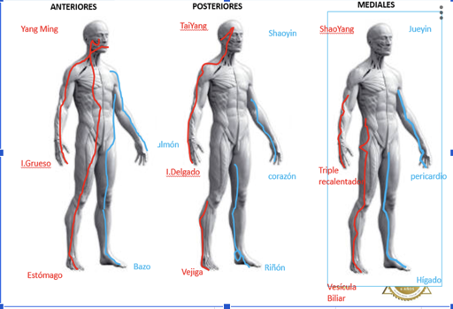
 |  |  |  |  |  |  |  | B6+ B10+ VC4
 |  |  |  |  |  |  |  | V17 + P9+ H13+ V52
 |  |  |  |  |  |  |  | Tonificar el Qi:
 |  |  |  |  |  |  |  | VG4 + VC6 + VC 12+ VC17
 |  |  |  |  |  |  |  | E36
 |  |  |  |  |  |  |  | Si la deficiencia de Qi continúa è deficiencia de Yang Dar Yang: Moxar R+
 |  |  |  |  |  |  |  | VG4 + V23+ VC6
 |  |  |  |  |  |  |  | Si la deficiencia de sangre continúa è deficiencia de Yin Dar Yin:
 |  |  |  |  |  |  |  | R3+ R7+ R10
 |  |  |  |  |  |  |  | B6 + V17+ VC4

Campo Magnetico
Acciones del Campo Magnetico Polariazante |  | Indicaciones de los Campos Magneticos Polarizantes |  |  |  |  | Ordenamiento der CMP según Etiologia |  | Como formular campos magneticos
Acciones Biologicas del Campo Magnetico |  | Categoria |  | Indicaciones |  |  | Post Operatorio Ortopedico |  | 1.Tipo de campo: | General (Aplicación amplia, que cubre gran parte del cuerpo o incluso todo el organismo) regulación general, modulación neurovegetativa, inflamación global, fatiga, trastornos metabólicos.)
1. Orientación en paralelo de las proteinas de membrana | Mejora el potencial electrico de la membrana | Indicaciones Menores |  | Convalecencia de enfermedades infecciosas prolongadas |  |  | Tipo de Onda | Norte o Alterna |  | Focal (Aplicación dirigida a una zona específica del cuerpo.) Se usa cuando hay una lesión localizada: rodilla, columna, hombro, zona dolorosa puntual. (músculo, articulación, hueso).
 | Ahorra ATP ( De aquí parten muchos de sus beneficios) |  |  | Convalencia de enfermedades agudas graves |  |  |  |  |  | Manual(Aplicación realizada directamente por el terapeuta, colocando imanes o dispositivos con intención terapéutica específica.) puntos dolorosos, trayectos energéticos o zonas reflejas.
2. Acción estimulante de los acidos nucleicos | Estimula en la transcripcion de ADN a ARN mensajero para general proteinas |  |  | Infecciones respiratorias a repeticion |  |  | Osteoartrosis degenerativa |  | 2. Número de sesiones: | 180 Horas con efecto acumulativo
 | Activa la dexosirribonucleasa, para que se repliquen rapidamente los acido nucleicos |  |  | Infecciones digestivas a repeticion |  |  | Onda | Norte, sur o alterna |  | Debe ser 2 a 3 veces a la semana
 | Sirve para aumentar la reparación de tejidos, mejora la actividad enzimatica |  |  | Infecciones urinarias a repeticion |  |  | Tiempo | 100 horas |  | Minimo 2 horas por sesión
3. Aumenta sintesis de proteinas | Estimula la enzima desoxirribunucleasa, favoreciendo la sintesis de proteinas |  |  | Infecciones genitales a repeticion |  |  | Tiempo mínimo de exposición | 1 hora | 3. Polaridad: | Positiva / Norte: | Antinflamatorio, Analgésico
4. Aumenta el AMP ciclico: | AMP ciclico es un segundo mensajero, al aumentar la adenil ciclasa aumenta el AMP Ciclico Aumenta la sintesis nucleica Aumenta la señalización Aumenta los receptores de mebrana Aumenta la señalización en las membranas celulares (Con el tiempo los pacientes necesitan menos dosis de sus medicamentos) |  |  | Deficiencia de mecanismo locales de inmunidad |  |  |  |  |  | Negativo/ Sur: | Estimulante, Regenera/estimulante. Contraindicación absoluta: cáncer
 |  | Indicaciones Mayores |  | Enfermedades autoinmunes (LES) |  |  | IAM en tratamientos agudos |  |  | Alterna: | Enfermedades cronicas y autoinmunes
 |  |  |  | Colagenosis |  |  | Onda | Sur o alterna | 4. Intensidad: | 100 - 200 Gauss 1Tesla = 10.000 Gaus | Baja intensidad: 10-40 Gaus Procesos inflamatorios , T. Blandos
 |  |  |  | Vasculitis |  |  | Tiempo | 40 horas |  |  | Alta intesnsidad: 50 a 100 Gauss, Consolidación osea, Tejidos profundos
 |  |  |  | Trastornos inmunitarios de alta gravedad |  |  | Tiempo mínimo de exposición | 1 hora | 5. Frecuencia: | 1 a 100 Herz, NORMALMENTE SE ENVIA 30 o 40 Hz, Baja Intensidad: 1 a 0h
 |  | Indicaciones Especiales (SIDA) |  | Teoricamente promisoria |  |  |  |  |  | Frecuencias bajas: | 1 a 25 Herz: Bioestimulante Regeneración de tejidos Fijación osea / Bajos hasta 40 para dolor
 |  |  |  | Puede considerarse con ozonoterapia IV |  |  | Insuficiencia cardiaca |  |  | Frecuencias alta: | 40 a 60 herz: Analgesico Antiinflamatorio / Alta mayor de 40, para regeneración de tejidos
 |  |  |  | CMP como coadyuvante antiviral |  |  | Onda | Alterna | 6. Forma de onda | Sinosoidal | Relajación y dolor
5.Acción en los condrocitos, osteoblastos y condroblastros | Estímulos síntesis de proteínas por parte de los ribosomas. Estímulo de producción de sustancia osteoide por parte del osteocito |  |  |  |  |  | Tiempo | 30 horas |  | Cuadrada | Regeneración celular estimulación de ac nucleicos
 |  | Polaridad de los Campos Magneticos |  |  |  |  | Tiempo mínimo de exposición | 1 hora |  | Triangular | Modulacion del dolor, relajacion muscular, estimulacion progresiva, mejor tolerancia en pacientes sensibles, La onda triangular no “golpea”, sino que “acompaña” al tejido
 |  | Polo | Acciones Principales |  | Indicaciones Clinicas | Efectos Fisiologicos |  |  | Contraindicación: | Marcapasos
 | Fibroblastos: Los aumenta - Estimulando el colageno, mejorando la cicatrización | Polo + (Norte) | Antiinflamatorio |  | Dolor articular | Reduce inflamacion | Artritis reumatoide |  |  | Embarazo
 |  |  | Analgesico |  | Artrosis/Artritis | Disminuye dolor | Onda | Norte o alterna | Indicaciones: | Convalencia de enfermedades infecciosas prolongadas Enmermedades agudas que hayan tenido una agrvaciónn( ya en el periodo convalenciente) LES - SIDA
 | Osteoblastos: Estimula la produccion de osteoblastos, para generar mas hueso Osteositos: Los pone en equilibrio |  | Desedematizante |  | Fibromialgia | Estabiliza cargas | Tiempo | 30 horas
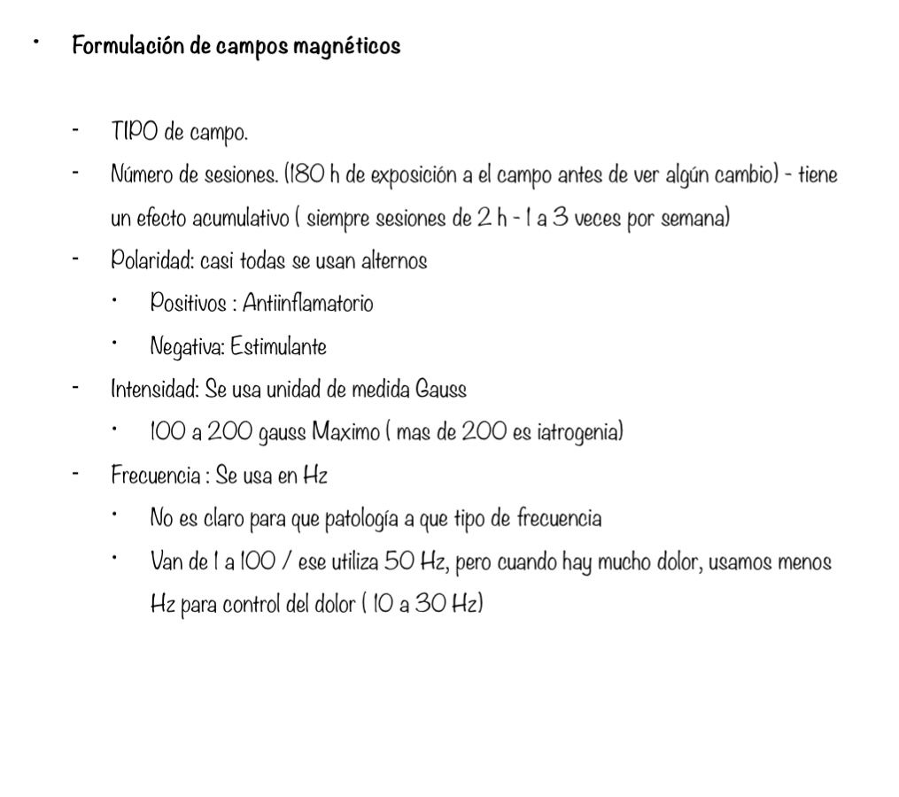
 |  |  | Manejo del dolor |  | Tendinitis | Favorece drenaje | Tiempo mínimo de exposición | 1 hora
 | Osteoclasto: Estimula su proliferación, generando remodelación osea ó disminuye los osteoclastros para evitar que se reabsorba hueso. | Polo - (Sur) | Estimulante |  | Fracturas/Osteoporosis | Regeneracion | Número de días | 30 días
 |  |  | Regenerador tisular |  | Paralisis facial (Bell) | Aumenta irrigacion
6. Accion sobre la concentracion intracelular de oxigeno | “El oxígeno se acumula en aquellos sitios en donde la intensidad del campo magnético es más intensa” |  | Activa metabolismo celular |  | PostQx- Cicatrizacion | Activa el ATP | Osteoporosis
 | “Como el oxígeno en su forma molecular es paramagnético el campo magnético ejerce una acción de migración alineada sobre el oxgeno disuelto en el líquido, ocasionando un cambio en la concentración del elemento dentro de la célula” | Onda Alterna | Efecto combinado Regulacion profunda tisular |  | IAM post-agudo | Homeostasis Balance de polaridades | Onda | Sur o alterna
 |  |  |  |  | ICC |  | Tiempo | 150 horas
 |  |  |  |  | HTA |  | Tiempo mínimo de exposición | 1 hora
 |  |  |  |  | Artritis reumatoide |  | Número de días | 150 días
 | “El aumento en la concentración de oxígeno, por mayor intensidad del campo magnético, puede beneficiar a los tejidos isquémicos, con pobre circulación arterial”
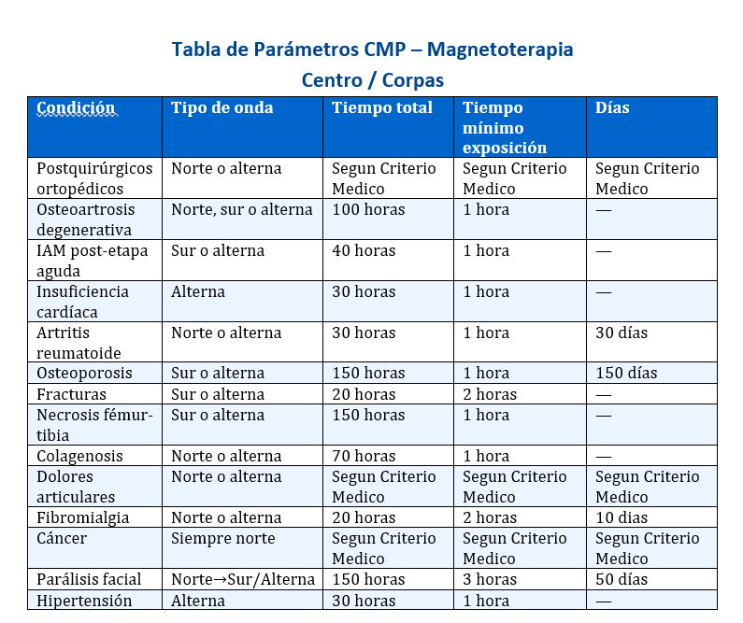
 |  |  |  |  |  |  | Fracturas
 |  |  |  |  |  |  | Onda | Sur o alterno
7. Accion sobre la microcirculacion | 1. Aumenta el oxido nitrico, aumentando el flujo sanguineo 2. Mejora el diametro vascular. aumentando la eslasticidad de los capilares y endotelio 3. Vasodilatación arteriolar (Baja la presion arterial sistolica) 4. Micro angiogénesis 5. Aumenta la velocidad del flujo sanguíneo en los capilares |  |  |  |  |  | Tiempo | 20 horas
 |  |  |  |  |  |  | Tiempo mínimo de exposición | 2 horas

 |  |  |  |  |  |  | Necrosis de fémur o tibia
 |  |  |  |  |  |  | Onda | Sur o alterno
 |  |  |  |  |  |  | Tiempo | 150 horas
8. Acción antiinflamatoria | Disminuye las prostaglandinas, hay menos irritación nerviosa, bajando el dolor |  |  |  |  |  | Tiempo mínimo de exposición | 1 hora
9. Acción antineoplasica coayudante | Aumenta los linfocitos citotoxicos, Natural killer, FNT alfa En celulas tumorales: retarda desarrollo de celulas tumorales DIsminuye la division celular Disminuye el potencial mitotico (Funcionan alterando la división celular de las células cancerosas, induciendo su muerte (apoptosis) Mejora el dolor Mejora quemaduras por radioterapia Reduciendo la radiorresistencia NO CURA, SOLO COADYUVANTE NO aumenta la metastasis
 |  |  |  |  |  |  | Colagenosis
 |  |  |  |  |  |  | Onda | Norte o alterno
 |  |  |  |  |  |  | Tiempo | 70 horas
 |  |  |  |  |  |  | Tiempo mínimo de exposición | 1 hora

 |  |  |  |  |  |  | Dolores articulares
 |  |  |  |  |  |  | Onda | Norte o alterno
 |  |  |  |  |  |  | Tiempo | Según criterio medico (según la Dra. Claudia Delgado 15 días seguidos)
 |  |  |  |  |  |  | Tiempo mínimo de exposición | 10 minutos (o criterio medico)

 |  |  |  |  |  |  | Fibromialgia
10. Mejora la percepción de dolor | Aumenta las prostaglandinas, Aumenta la bradiquininas | Tips de Tratamiento Metabolico-Campos Mageneticos |  |  |  |  | Onda | Norte o alterna
11. Hidrolisis de ATP ( Reacción excergonica) | Se hidroliza ATP + H2=2 = Forma ADP + 1 ó 2 iones de fosfato + Energia libre de Gibs Qie es energia libre disponible para usarse La dieta Baja en Na y rica en K es la que mas Hidrolisis de ATP produce | Horas de exposicion CMP |  |  | Hasta 180 horas de exposicion |  | Tiempo | 20 horas
 |  | Hora minimo de exposicion a CMP |  |  | 1 a 2 horas (estandar 2 horas) |  | Tiempo mínimo de exposición | 2 horas
 |  | Horas maximo de exposicion dia |  |  | 6 horas (no exceder las 6 horas en el dia) |  | Número de días | 10 días
 |  | Intensidad de CMP |  |  | 100 a 200 Gaus (no exceder los 200 gaus)
12. Orientación en paralelo de las membranas | Esto ahorra energia ( ATP) | Frecuencia de CMP |  |  | 1 a 100 Hertz |  | Parálisis facial
13. Efecto sobre las neuronas | Estimula neuronas al rededor de neuronas afectadas por hipoxia (Isquemia) | En caso de mucho dolor la frecuencia |  |  | 30 a 40 Hertz |  | Onda | Norte inicialmente (75 a 100 horas), luego sur o alterna
 |  | Polaridad positiva |  |  | Analgesia |  | Tiempo | 150 horas
Tratamiento Metabolico |  | Polaridad negativa |  |  | Estimula |  | Tiempo mínimo de exposición | 3 horas
1. Sobre la inmunidad | Sistema Celular: Celulas | Onda alternante |  |  | Es combinado, es el mas utilizado |  | Número de días | 50 días
 | Sistema Humoral: Inmunidad | 1 Teslas |  |  | 10.000 Gaus
Sistema Celular | ACP (Celulas presentadoras de antigeno) Macrogafos y Neutrofilos | Energia libre de Gibbs |  |  | Es la cantidad de energía disponible en un sistema para realizar trabajo útil. ΔG < 0 → ocurre espontáneamente ΔG > 0 → no ocurre sin aporte de energía |  | Hipertensión arterial
 | Linfocitos CD4-CD8-APC- Linfocitos B |  |  |  |  |  | Onda | Alterna
 | Linfocitos T (NK) |  |  |  |  |  | Tiempo | 30 horas
 | Endotelio: ILAMS-ICAMS: Activan sistema inmunologico |  |  |  |  |  | Tiempo mínimo de exposición | 1 hora
 | Activan Fagocitosis | Que hace el CMP |  |  | Un campo magnético actúa sobre cargas eléctricas y sistemas biológicos modulando su comportamiento. En lo esencial: Influye en el movimiento de electrones e iones Puede modificar reacciones químicas (incluyendo algunas metabólicas) En tejidos: favorece microcirculación, modula inflamación y puede tener efecto analgésico
 | Acciones de ATP en transporte interno de sustancias y de movimiento celular |  |  |  |  |  | Tratamiento para el Cancer
 | Ahorro energetico |  |  |  |  |  | Onda | Norte
 | Se falicita la quimiotaxis |  |  |  |  |  | Tiempo | 180 horas
Inmunidad Humoral | Actua sobre la inmunidad del paciente (Producción de inmunoglobulinas) |  |  |  |  |  | Tiempo minimo de exposicion | 1 horas
 | Ahorro energetico de ATP (Un mecanismo esencial para mejorar la fagocitosis mediante magnetoterapia ) |  |  |  |  |  | Tiempo en horas | 2 horas
 | Aumenta la formacion de proteinas: Por parte de los ribosomas, factor de complemento, interferon, interluquinas y otros mediadores de inmunidad

2. Accion antineoplasica | Estímulo de linfocitos T citotóxicos y NK
 | Mejora la patología colateral y efectos secundarios
 | Mejora el dolor y reduce alguna de sus complicaciones
 | Disminucion de las fases mitosicas
 | Retarda el desarrollo del cancer | Evento fisiopatologicos en inflamacion |  |  | ❖Edema y disociación de la dermis ❖ Infiltrado de polimorfonucleares ❖ Fragmentación de fibras colágenas y elásticas ❖ Edema del endotelio, disociación de la media y necrosis fibrinoide.
 | Altera las superficies del tumor
 | Aumenta la quimiotaxis, el englobamiento y la digestión intracelular
 | Util en pacientes mastectomizadas, reduce formación de metástasis, mejora periartitis postoperatoria y reduce esclerosis conectiva

 | Ayuda a reducir complicaciones de quimioterapia como flebitis y neuritis.
3. Accion anti-inflamatoria | Se utiliza en edemas, contusion, esguinces deportivos
 | Dermatosis: Alergicas, dermatitis, psoriasiforme (agudizada) | Entalpia |  |  | Concepto termodinamico que describe la energía total de un sistema incluye la energía interna y la energía asociada con presión y volumen. (energía almacenada en el sistema)
 | Artritis reumatoide, Seudoartrosis (sobredistension fascio muscular)
 | Procesos virales anti-inflamatorios (Hepatitis, glomerulonefrosis aguda, EPI Cronica
 | Ayuda a mejorar la genesis y umbral del dolor
4. Acciones sobre el crecimiento | Estimula el crecimiento en niños y adolescentes de baja estatura | Entropia |  |  | Concepto termodinamico se refiere a la medida del desorden o aleatoriedad del sistema
 | Piel
 | Accion sobre la cicatrizacion. Aumenta la disponibilidad de ATP para la sintesis de proteinas Aumeta la velocidad de la sinstesis de ADN y RNA Accion estimulante de los fibroblastos Se usa en ulceras varicosas Seccion: diaria, exposicion: 1 hora

 |  | Paramagnéticas (aire, magnesio, aluminio, titanio, wolframio, litio, oxigeno ferritina, transferrina, ceruloplasmina, citocromos, catalasa, peroxidasa, superóxido dismutasa) |  |  | Atraviesa algunas líneas de flujo (medianamente magnéticos), tienen permeabilidad magnética mayor que en el vacío, se alinean con el campo magnético, pierden sus propiedades magnéticas cuando se elimina el CM externo, la magnetización es directamente proporcional al CM aplicado, disminuye a medida que aumenta la temperatura

 | Hueso
 | Hueso: Aumenta la formacion de callo oseo (permite alineacion) Ayuda a ahorrar ATP Estimulo de osteoblastos por la formacion de sustancia osteoide Estimulo de la fijacion de calcio por parte de la sustancia osteoide Estimula a la formacion de ADN Estimula la formacion de los ARN mensajeros, T y Ribosomicos

 |  | Diamagnéticas (mayoría de proteínas, membranas celulares, agua, carbono, calcio, sodio) |  |  | Repelen a todas las líneas de flujo (débilmente magnéticos) - todos los electrones están emparejados- susceptibilidad magnética negativa (oposición débil) - la fuerza repelente es proporcional a la intensidad del campo - independiente de temperatura

 | Articular (AR o Osteoartritis)
 | Disminuir la dosis del medicamento
 | Estimulo del condroblasto para producir matriz cartilaginosa y mayor numero de condrocitos
 | Nueva formacion de cartilago
 | Disminuye la irritacion mecanica (superficies sin cartilago, sonovial vellosidad intrarticular y capsula articular) | Ferromagnéticas (hierro, cobalto, níquel, hemoglobina) |  |  | Atraviesan todas las líneas de flujo (altamente magnéticos), electrones desapareados: momento magnético: todas las líneas del campo atraviesa, se ven fácilmente influenciados por un campo magnético externo: alineación atómica, magnetismo prolongado: incluso después de que se eliminen el CM externo, dependiente de temperatura
 | Preserva la morfologia articular
 | Retarda el desarrollo de lesion osteoarticular
 | Disminuye presencia de AC antiproteoglicanos (colagenasa y estiromilisima) en la matriz gelatinosa dañada
 | Sistema Nevioso
 | Tratamiento en manejo de secuelas motoras: Isquemia (ACV) infarto, Herida quirurgica)
 | Tratamiento en neuritis (Tronculares), paralisis de Bell
 | Accion anti-inflamatoria: Estimula energeticamente la celula por vecindad
 | Sistema Circulatorio
 | Estimula microcirculacion (antianoxica) | Cual es el efecto de CMP en el oxigeno |  |  | Mejora la utilización de oxígeno a nivel celular – ejerce una acción de migración alineada sobre el oxígeno-aumenta la presión parcial de oxigeno
 | Aplicación terapeutica: 1. IAM 2. Isquemia a repeticion 3. Coadyuvante en HTA severa 4. Isquemia cerebral (HTA-Aterosclerosis) Marcha claudicante Insuficiencia arterial periferica

 |  | Tratamiento Metabolico |  |  | Dieta- ejercicio- campos magneticos- solucion polarizante

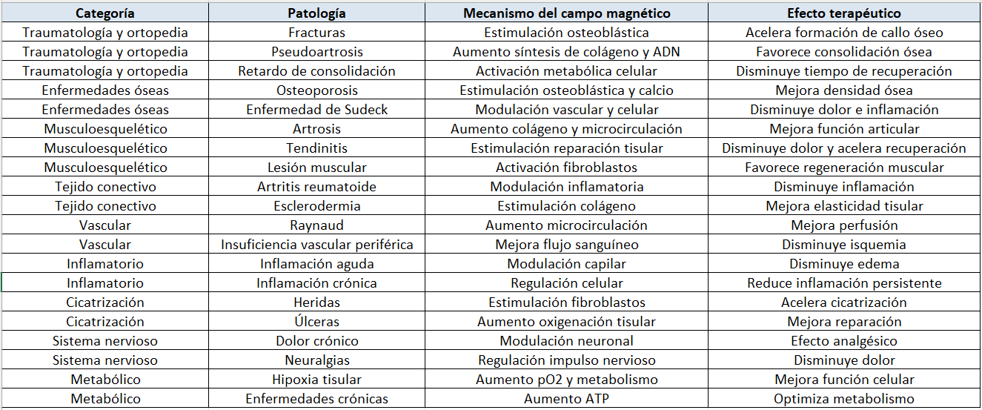
 |  | Contraindicacion Absoluta CMP |  |  | Marcapaso
 |  | Contraindicacion Relativa |  |  | Embarazo, hemorragia activa, Tumores no controlados
 |  | Activadores del Metabolismo |  |  | Sodio, Magnesio, Potasio, Calcio, ADP
 |  | Inhibidores del Metabolismo |  |  | ATP
 |  | Celulas Labiles a CMP |  |  | Tejido oseo, celulas nerviosas, fibroblastos
 |  | Mejor Hidrolisis de ATP |  |  | La dieta
 |  | En que enfermedades no CMP |  |  | Enfermedades agudas, asma y SAHOS

